BRM 300 km n°2016 IF 07
BREVET
DE
RANDONNEURS MONDIAUX
FORMULAIRE D'HOMOLOGATION

 | RANDONNEURS FRANÇAIS
 | RANDONNEURS EUROPEENS
 | RANDONNEURS MONDIAUX

 | Nom du parcours : |  |  | N° homologation : | 2016 IF 07

 | Adresse du responsable : |  | Code ACP : | 784030 |  |  | <<<Taper ici votre n° de club à 4 chiffres
 | Nom du responsable : |  | Ligue :
 | Adresse du responsable : | 13 rue des Sablons, villa 15 78570 Andrésy | Brevet de | 300 | Km
 |  |  | Date : | 6-Apr-19
 | Lieu de départ : |  | Heure de départ : |  | 4:00:00 |  | <<<Taper ici l'heure de départ sous la forme 08:30
Contr. | LOCALITES | Numéro de | KM | KM | CONTROLES
C |  | Route | PARTIEL | TOTAL | Ouverture | Fermeture
C | Andrésy | Rue du Mal Foch > D48 | 0 | 0 | 4:00:00 | 5:00:00 | Si contrôle mettre un C majuscule dans la première colonne
 | Maurecourt | D55 | 1 | 1 |  |  | Le calcul des heures d'ouverture et fermeture sera automatique
 | Jouy Le Moutier | : rue de la vallée | 3.7 | 4.7
 |  | ; rue des vallanchards | 0.7 | 5.4
 | Vauréal | ; Bvd de l'Oise | 1 | 6.4
 | Cergy | : Bvd du Golf | 2.2 | 8.6
 | Courdimanche | ; D22 | 1 | 9.6
 | Boissy l'aillerie | : D92 > D28 | 3.9 | 13.5
 | Us | % Rue Chaussée J. César ; Rue de Dampont | 5.8 | 19.3
 | Santeuil | ; D51 % rue des Sources | 3.1 | 22.4
 | Brignancourt | : D159 | 2.1 | 24.5
 | Moussy | ; Rte de l'abreuvoir | 3.5 | 28
 | Bercagny | : Ch. du Bellay à Bercagny | 1.2 | 29.2
 | Le Bellay en Vexin | ;: D188 | 1.6 | 30.8
 | Nucourt | & D206 > D157L : D153 | 2.4 | 33.2
 | Serans | ; D157 | 3.8 | 37
 | Montagny en Vexin | ; D983 | 3.1 | 40.1
 | D983 x C4 | : C4 | 1.8 | 41.9
 | C4 x C6 | ; C6 | 1.2 | 43.1
 | C6 x D15B | : D15B | 3.9 | 47
 | Gisors (centre) | Rue de Paris : Rue de Vienne ; Rue Albert Leroy > Av. V. Hugo > Rte de St Paër ; D17 | 3.8 | 50.8
 | Saint Denis le Ferment | D17 | 7.8 | 58.6
 | Hébécourt | # D7 | 2.5 | 61.1
 | D7 X D14 | : D14 | 0.8 | 61.9
 | Bézu la Forêt | : D316 ; D14 | 10.1 | 71.2
 | Bosquetin | : Rte de Lilly | 3.8 | 75
 | Lilly | ;: Rte de Lyons > D15 > D14 > D6 | 2 | 77
C | Lyons la Forêt | ; Rue de la Libération : D321 | 12.6 | 83.8 | 6:28:23 | 9:35:42
 | Fleury sur Andelle | D321 | 12.7 | 96.5
 | Romilly sur Andelle | % D19 (rester rive gauche) ;D20 | 6.6 | 103.1
 | Pîtres | D508 | 4.4 | 107.5
 | Le Manoir | D508 : D321 | 2 | 109.5
 | Alizay | Rd Pt # puis : Rue de l'Andelle | 2 | 111.5
 | Igoville | ; D6015 puis : Rd Pt D79 / D92 | 2.2 | 113.7
 | Freneuse | # D92 | 6.3 | 120
 | St Aubin les Elbeuf (Cf. fig.1) | # Rue Aristide Briand, après pas-sage sous pont SNCF prendre piste cyclable à gauche sur le pont (fig. 1) | 5.6 | 125.6
 | Orival | ; D938 puis # D64 après Rd Pt | 2.3 | 127.9
C | La Bouille | D64 > D93 | 8.3 | 136.2 | 8:00:51 | 12:05:18
 | X D93 - D265 | : D265 | 3.9 | 140.1
 | Yville-sur-Seine | : D45>D91 | 7.3 | 143.5
 | Bourg-Achard | ; D675 : D91 | 7.1 | 150.6
 | X D130 | : D130 | 14.3 | 164.9
C | Montfort-sur-Risle | D130 ; rue de Soquence | 0.8 | 165.7 | 8:52:55 | 14:03:18
 | Glos-sur-Risle | Rue St Vincent ; D130 | 3.1 | 168.8
 | Pont-Authou | : D39 ; Voie verte (fig. 2) | 3.8 | 172.6
 | Le Neubourg | Voie verte | 19.9 | 192.5
 | Bacquepuis | : D60 ; D543 > D316 (fig.3) | 11.8 | 204.3
 | La Croix | : Rue de la Vallée (fig.4) | 8.1 | 212.4
 | Caer | ; D155 : D316 | 4 | 216.4
 | Autheuil Autoulliet | ; D836 | 10.8 | 227.2
 | Chambray | : D63 > D64 | 2.9 | 230.1
C | Vernon | Traverser la Seine puis prendre à droite sur la D5 | 14.7 | 244.8 | 11:17:26 | 19:19:42
 | Ste Genevieve les Gasny | ; rue de l'eau | 11 | 255.8
 | Gommecourt | : D200 & C3 rue des Fauconniers | 1.1 | 256.9
 | X D913 | ; D913 | 1.5 | 258.4
 | La Roche Guyon | D913 | 1.3 | 259.7
 | Vétheuil | : D913 | 6.3 | 266
 | Meulan les Mureaux | : D28 puis Rd Pt ; D922 | 18.9 | 284.9
 | Boisemont | ; D22 | 7.7 | 292.6
 | X rue de l'Hautil | : Rue de l'Hautil (Gueule Rouge) | 3.5 | 296.1
 | Maurecourt | ; D55 | 3.5 | 299.6
C | Andrésy | D48 > Rue du Mal Foche | 1.2 | 300.8 | 13:02:26 | 24:00
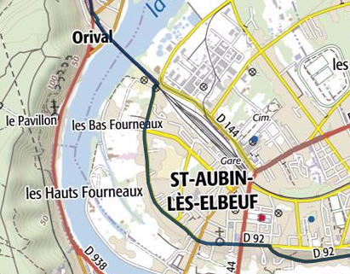
1
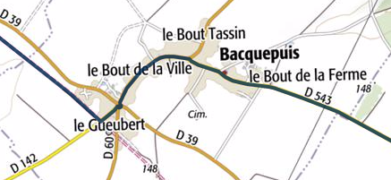
3

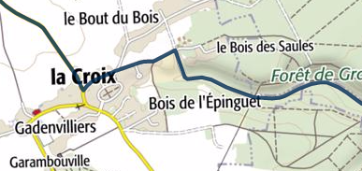

4
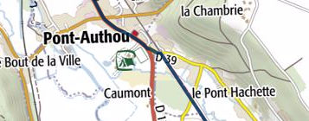
2

